Bilješke
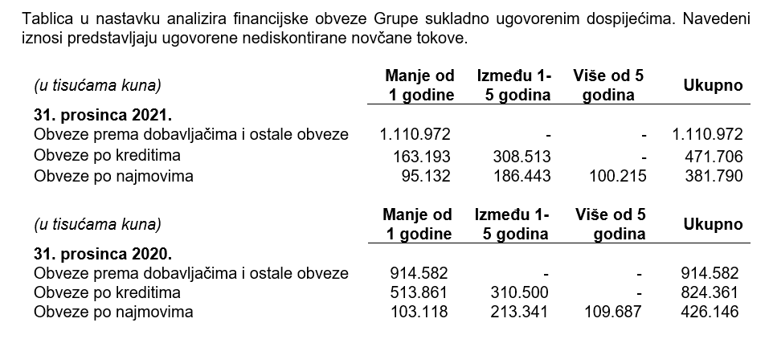
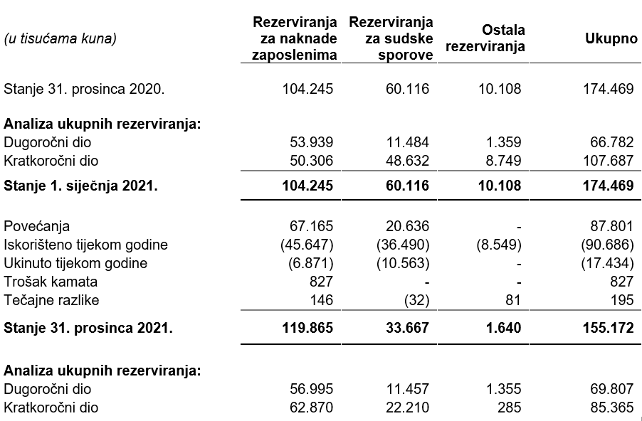
BILJEŠKE UZ FINANCIJSKE IZVJEŠTAJE - GFI Naziv izdavatelja: Atlantic Grupa d.d. OIB: 71149912416 Izvještajno razdoblje: 1. siječnja 2021. - 31. prosinca 2021. Bilješke uz financijske izvještaje sastavljaju se sukladno odredbama Međunarodnih standarda financijskog izvještavanja (dalje: MSFI) na način da trebaju: a) pružiti informacije o osnovi za sastavljanje financijskih izvještaja i određenim računovodstvenim politikama primijenjenim u skladu s Međunarodnim računovodstvenim standardom 1 (MRS 1), b) objaviti informacije prema MSFI-a koje nisu prezentirane u izvještaju o financijskom položaju, izvještaju o sveobuhvatnoj dobiti, izvještaju o novčanim tokovima i izvještaju o promjenama kapitala, c) pružiti dodatne informacije koje nisu prezentirane u izvještaju o financijskom položaju, izvještaju o sveobuhvatnoj dobiti, izvještaju o novčanim tokovima i izvještaju o promjeni kapitala, ali su važne za razumijevanje bilo kojeg od njih. (d) U bilješkama uz godišnje financijske izvještaje, osim gore navedenih informacija, objavljuju se i sljedeće informacije: 1. naziv, sjedište poduzetnika (adresa), pravni oblik poduzetnika, državu osnivanja, matični broj subjekta, osobni identifikacijski broj te, ako je primjenjivo, da je poduzetnik u likvidaciji, stečaju, skraćenom postupku prestanka ili izvanrednoj upravi 2. usvojene računovodstvene politike 3. ukupan iznos svih financijskih obveza, jamstava ili nepredviđenih izdataka koji nisu uključeni u bilancu, te naznaku prirode i oblika eventualno uspostavljenog stvarnog osiguranja koje je dano; sve obveze koje se odnose na mirovine poduzetnika unutar grupe ili društva povezana sudjelujućim interesom objavljuju se odvojeno 4. iznos predujmova i odobrenih kredita članovima administrativnih, upravljačkih i nadzornih tijela, s naznakama kamatnih stopa, glavnih uvjeta i svih otplaćenih, otpisanih ili ukinutih iznosa, kao i obveza dogovorenih u njihovu korist preko bilo kakvih jamstava, s naznakom ukupnog iznosa za svaku kategoriju 5.

Konsolidirani financijski izvještaji Grupe sastavljeni su sukladno Međunarodnim standardima financijskog izvještavanja (MSFI), koje je usvojila Europska unija (EU), primjenom metode povijesnog troška, koji su promijenjeni za revalorizaciju financijske imovine po fer vrijednosti kroz ostalu sveobuhvatnu dobit te derivativnih financijskih instrumenata.
Sastavljanje konsolidiranih financijskih izvještaja sukladno Međunarodnim standardima financijskog izvještavanja (MSFI) usvojenim od strane Europske unije (EU) zahtijeva upotrebu određenih ključnih računovodstvenih procjena. Također se od Uprave zahtijeva da se služi prosudbama u procesu primjene računovodstvenih politika Grupe. Područja koja uključuju viši stupanj prosudbe ili složenosti, odnosno područja gdje su pretpostavke i procjene značajne za konsolidirane financijske izvještaje prikazana su u bilješci 4 uz revidirane konsolidirane financijske izvještaje.
Informacije koje prema MSFI-a treba objaviti, a koje nisu prezentirane u izvještaju o financijskom položaju, izvještaju o sveobuhvatnoj dobiti, izvještaju o novčanim tokovima i izvještaju o promjenama kapitala objavljene su u bilješkama 3 do 31 uz revidirane konsolidirane financijske izvještaje.
Naziv, sjedište (adresa) izdavatelja, pravni oblik izdavatelja, država osnivanja, matični broj subjekta, osobni identifikacijski broj objavljeni su na stranici Opći podaci u sklopu ovog dokumenta te u bilješki 1 uz revidirane konsolidirane financijske izvještaje.
Usvojene računovodstvene politike pojašnjene su u bilješkama 2.2. do 2.26 uz revidirane konsolidirane financijske izvještaje.
Po dovršetku postupka alokacije kupovne cijene akvizicije društva Procaffe d.o.o., Dugopolje prepravljene su pozicije bilance na dan 31. prosinca 2020. godine - nematerijalna imovina (goodwill) i odgođena porezna obveza uvećani su za 1.732 tisuće kuna. Budući da ove promjene nisu imale utjecaja na bilancu na dan 1. siječnja 2020. godine, dodatna bilanca i pripadajuće bilješke s početnim stanjima najranijeg razdoblja usporedbe nisu prezentirani.
Financijske obveze na konsolidiranom nivou po osnovi danih jamstava koje nisu uključene u bilancu nisu materijalno značajne i Uprava vjeruje kako je mogućnost bilo kakvog odljeva po osnovu istih neznatna. Grupa nema obveza po osnovi mirovina iz domene MRS 19.
Grupa nema predujmova i odobrenih kredita članovima administrativnih, upravljačkih i nadzornih tijela kao ni obveza dogovorenih u njihovu korist preko bilo kakvih jamstava.

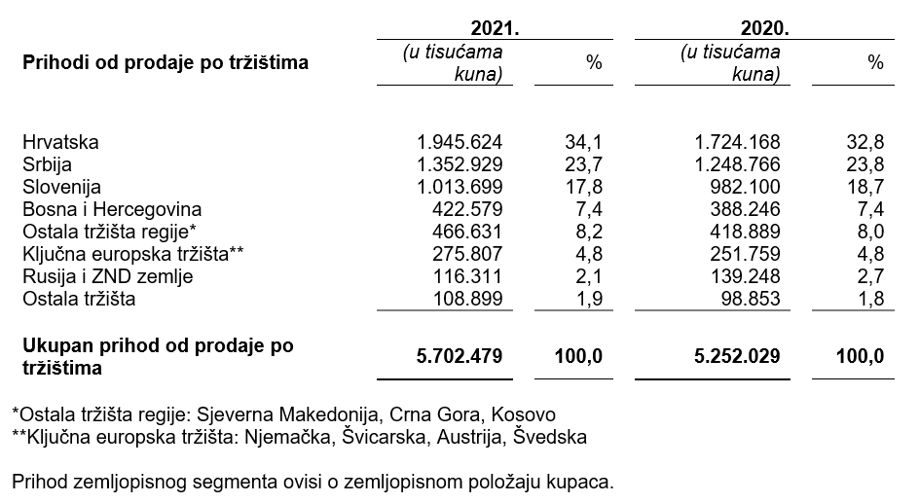
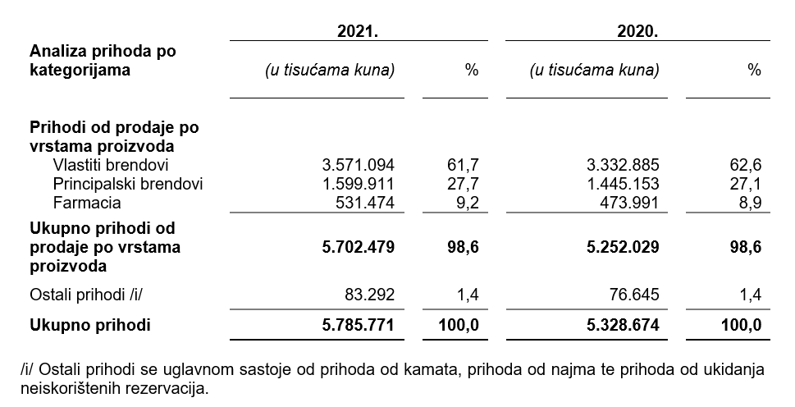

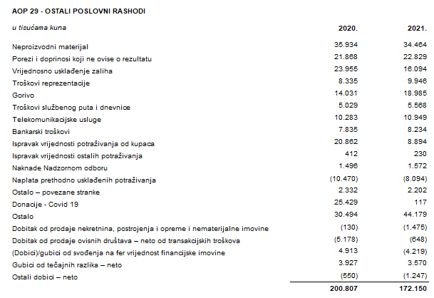
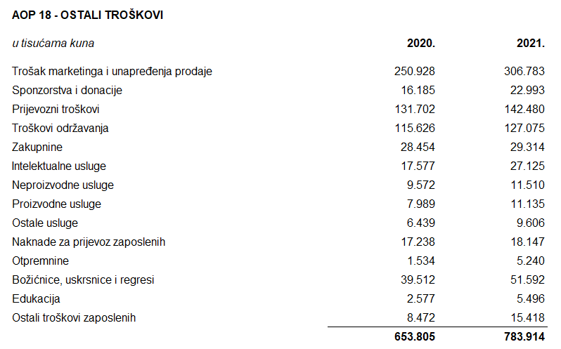

Dugovanja Grupe koja dospijevaju nakon više od pet godina odnose se na obveze po najmovima.
Na dan 31. prosinca 2021. godine, Grupa nema kredita financijskih ustanova koji su osigurani zalogom, dok su na dan 31. prosinca 2020. godine krediti financijskih ustanova bili osigurani zalogom nad nekretninama, postrojenjem i opremom čija je neto knjigovodstvena vrijednost iznosila 177.509 tisuća kuna, nematerijalnom imovinom čija je neto knjigovodstvena vrijednost iznosi 565.252 tisuće kuna i udjelima u ovisnom društvu Atlantic Trade d.o.o. Zagreb te njegovim ovisnim društvima: Atlantic Droga Kolinska d.o.o., Ljubljana, Atlantic Grand d.o.o., Beograd i Atlantic Štark d.o.o., Beograd. Ukupna vrijednost neto imovine Atlantic Trade d.o.o. na sub-konsolidiranoj razini na dan 31. prosinca 2020. godine iznosila je 2.156.122 tisuće kuna.
U 2021. godini u Grupi je bilo zaposleno prosječno 5.460 radnika (2020.: 5.409). Grupa ne prati zaposlenike po kategorijama.
NIje bilo kapitalizacije plaća u 2021. godini.
U 2021. godini članovi Uprave po osnovi plaće i godišnjeg bonusa zaprimili su ukupan bruto iznos od 20.119 tisuća kuna (2020.: 17.794 tisuće kuna).
Članovi Nadzornog odbora Društva nagrađeni su za svoj rad te imaju pravo na nagradu koja je primjerena vremenu njihova angažmana, poslovima koje obavljaju te stanju i poslovanju Društva. Slijedom navedenog, u 2021. godini članovima Nadzornog odbora isplaćene su naknade u sljedećim bruto iznosima: g. Zdenku Adroviću ukupno bruto 360.000,00 kuna; g. Siniši Petroviću ukupno bruto 240.000,00 kuna; gđi. Anji Svetini Nabergoj ukupno bruto 180.000,00 kuna, gđi. Moniki Schulze ukupno bruto 180.000,00 kuna, g. Franzu Jozefu Flosbachu ukupno bruto 180.000,00 kuna; g. Aleksandru Pekeču ukupno bruto 180.000,00 kuna, te g. Larsu Peteru Håkanssonu ukupno 180.000,00 kuna.
Članovi Komisija Nadzornog odbora, koji nisu ujedno i članovi Nadzornog odbora, za svoj rad i doprinos funkcioniranju Nadzornog odbora Atlantic Grupe ostvarili su pravo na naknadu. U 2021. godini na ime naknade je isplaćeno gđi. Nini Tepeš ukupno bruto 30.000,00 kuna, g. Marku Lesiću ukupno bruto 12.000,00 kuna, a g. Zoranu Sušnju ukupno bruto 30.000,00 kuna.
Rezerviranja za odgođeni porez, stanja odgođenog poreza na kraju poslovne godine i kretanja tih stanja tijekom poslovne godine prikazana su u bilješki 25 uz revidirane konsolidirane financijske izvještaje.
Grupa nema sudjelujućih interesa.
NIje bilo transakcija upisa dionica niti udjela tijekom poslovne godine u okviru odobrenog kapitala.
Ne postoji više redova dionica.
Grupa nema potvrda o sudjelovanja, konvertibilnih zadužnica, jamstava, opcija ili sličnih vrijednosnica ili prava.
Grupa nema udjela u društvima s neograničenom odgovornosti.
Konsolidirani financijski izvještaji izdavatelja su najveća grupa društava te Izdavatelj nije kontrolirani član niti jedne grupe.
Revidirani odvojeni i konsolidirani financijski izvještaji za 2021. godinu će se uputiti Nadzornom odboru na ispitivanje i predložiti da Nadzorni odbor da svoju suglasnost na iste na sjednici zakazanoj prema objavljenom kalendaru događanja (4. svibnja 2022.). Po donošenju odluke Nadzornog odbora, Uprava Društva će istovremeno, na sjednici Nadzornog odbora zakazanoj prema objavljenom kalendaru događanja (4. svibnja 2022.), Nadzornom odboru uputiti Prijedlog odluke o upotrebi dobiti radi zauzimanja stava. Odluka Nadzornog odbora Društva o suglasnosti na godišnje izvještaje i, posljedično, prijedlog Uprave i Nadzornog odbora o upotrebi dobiti, objavit će se sukladno članku 463. stavku 4. Zakona o tržišta kapitala.
Transakcije s ostalim povezanim stranama objavljene su u bilješki 29 uz revidirane konsolidirane financijske izvještaje.
Nema značajnih događaja koji su nastupili nakon datuma bilance i nisu odraženi u računu dobiti i gubitka ili bilanci.
Naknade za zakonom propisanu reviziju financijskih izvještaja Grupe iznosile su 3.311 tisuća kuna (2020.: 3.009 tisuća kuna) dok su naknade za ostale usluge iznosile 160 tisuća kuna (2020.: 153 tisuće kuna). Ostale usluge odnose se na pretplatu na online platformu za edukaciju, Izvješće o primicima Uprave i Nadzornog odbora, izvještaje o povezanim stranama te na dogovorene postupke vezane uz primljene državne poticaje u Republici Srbiji. Naknada za porezne usluge u 2021. godini nije bilo, a u 2020. godini one su iznosile 319 tisuća kuna.
Obveze po najmovima proizašle iz primjene MSFI 16 iskazane su u sklopu AOP 103 i AOP 115, a pravo na korištenje imovine u sklopu pozicija AOP 11 do AOP 13.
Rezerviranja se iskazuju unutar obveza po ročnosti pa su tako dugoročna rezerviranja iskazana u sklopu AOP 107, a kratkoročna u sklopu AOP 123. Detalji za rezerviranja su objavljeni u bilješki 26 uz revidirane konsolidirane financijske izvještaje.

